memory
Memory
struct page
-flags 脏的，锁的等状态
-_count 引用计数，为0了就可以再分配了
...
-*vertual 虚拟地址
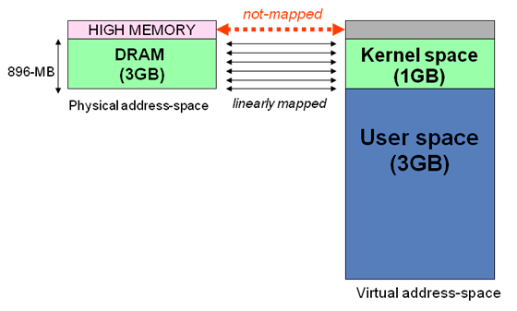
内核区1024M地址映射
-ZONE-DMA 内存开始的16M连续直接映射
-ZONE-NORMAL 连续直接映射16-896M
-ZONE-HIGHMEM 高端内存映射896-1024M（非连续映射1G以上的物理内存区）
page
struct page
-flags 脏的，锁的等状态
-_count 引用计数，为0了就可以再分配了
...
-*vertual 虚拟地址
struct page
-flags 脏的，锁的等状态
-_count 引用计数，为0了就可以再分配了
...
-*vertual 虚拟地址
page
struct page
-flags 脏的，锁的等状态
-_count 引用计数，为0了就可以再分配了
...
-*vertual 虚拟地址
struct page
-flags 脏的，锁的等状态
-_count 引用计数，为0了就可以再分配了
...
-*vertual 虚拟地址

struct zone
struct zone
struct zone

 |  |  |  |  |  |  | 系统中只存在3个区
page

在内核中分配内存

 | 获得页
 |  | 分配页
 |  | struct page* alloc_pages(gfp_t gfp_mask, int order) 分配2的order次幂个页，返回第一个页的结构体。Mask标志记录区域与行为（可否睡眠，可否IO等）。
 |  |  |  | 其实内部就是找到对应满足条件的page数组区间，返回头指针
 |  | 转换到逻辑地址
 |  | void* page_address(struct page *page) 将分配好的页映射到地址空间，返回逻辑地址
 |  |  |  | 内部应该就是建立对应页表项，这样用户就可以通过访问线性地址，直接对物理内存进行操作了（顶级页表目录寄存器CR3）

 |  | 释放页
 |  | free_pages

 | kmalloc(size,gfp_mask)
 |  | 获得的内存物理上连续
 |  | 多数情况mask传入 KERNEL或ATOMIC

 |  | kfree(buf)
 | vmalloc（size）
 |  | 虚拟地址连续，物理地址不一定连续，这个是通过分配不连续物理页，然后修改页表，使虚拟内存连续。
 |  | 用户空间的malloc就是这种分配方式
 |  | 一般不用这个，因为性能不如kmalloc，典型的应用是获得大块内存才会用到
 |  | 此函数可能睡眠，只能进程上下文使用

 |  | vfree(buf)
object
object
object
slab（A类型）
-满
高速缓存
 | slab |  |  |  |  |  |  | struct slab
 |  |  |  |  |  |  |  | {
 |  |  |  |  |  |  |  |  | list 满，部分满，或空链表
 |  |  |  |  |  |  |  |  | 已分配对象数
 |  |  |  |  |  |  |  |  | 第一个空对象
slab（A类型）
-部分满
object
object
object
 |  |  |  |  |  |  |  | }

slab（A类型）
-空
object
object
object

 |  |  | 高速缓存分配对象时，优先部分满的开始分配，这样可以减少碎片
 |  |  | kmalloc就是基于通用告诉缓存实现的，通用缓存应该就是类似于libc ptmalloc的功能

 |  |  | 创建slab高速缓存
 |  |  |  | kmem_cache* kmem_cache_craate(name,size…) size是单个对象大小
 |  |  | 在高速缓存上分配对象
 |  |  |  | void* kmem_cache_alloc(kmem_cache*,gfpFlags)
 |  |  | 在高速缓存上释放对象
 |  |  |  | void kmem_cache_free(kmem_cache*,object*)
 |  |  | 销毁高速缓存
 |  |  |  | kmem_cache_destroy

 | 在栈上分配
 |  |  | 每个task有自己的内核栈，可以在上面分配，就是局部变量
 |  |  | 中断与软中断都有自己的栈，一般每个CPU对应一个。

 | 高端内存映射
 |  |  | 如果虚拟地址3-4G区间都映射到物理内存的0-1G上，那么内核通过虚拟地址访问可以访问到0-1G的物理内存，但如果物理内存是8G，那么内核就不能访问2-8G的区域了。
 |  |  | 所以，内核虚拟地址3-4G区域，最后的128M作为高端内存，不能直接映射到物理内存0-1G，留给映射到1G以上的物理内存区域，这部分就叫做高端内存映射。

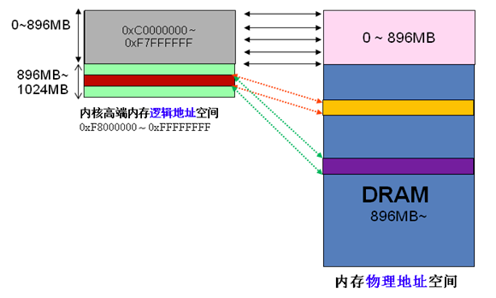

 |  |  | 永久映射，内部需要建立映射关系，可能需要睡眠
 |  |  |  | void* kmap(page*), 如果给定的page属于物理内存低端区域，由于已经被内核映射过了，那么直接返回虚拟地址即可。
 |  |  |  |  |  | 如果page属于物理内存高端区域，那么需要建立内核高端地址空间到物理内存的映射，然后返回虚拟地址。

 |  |  |  | kunmap(page*)
 |  |  | 临时映射，如果不允许睡眠的上下文，需要临时映射
 |  |  |  | 内核有一组保留的映射，可以临时映射到此位置，这个也是原子映射
 |  |  |  | kmap_atomic
 |  |  |  | kunmap_atomic

 | 对每个CPU进行分配

 |  |  | 方法1：
 |  |  | unsigned long my_percpu[NR_CPUS]

 |  |  | int cpu
 |  |  | cpu = get_cpu() // 获得当前处理器，并禁止内核强占
 |  |  | my_percpu[cpu]++ //做什么都可以
 |  |  | put_cpu() // 激活内核强占

 |  |  | 方法2:
 |  |  |  | 内核提供了更方便的接口来处理cpu独有数据
 |  |  |  |  | 静态分配：
 |  |  |  |  | DECLEAR_PER_CPU(type, name)
 |  |  |  |  | get_cpu_var
 |  |  |  |  | put_cpu_var
 |  |  |  |  | 动态分配
 |  |  |  |  | alloc_percpu(type)
 |  |  |  |  | free_percpu(void*)

 |  |  | 缓存抖动：CPU0上的数据访问时，发现缓存在另一个cpu1上面，需要刷新自己的缓存，这个叫缓存抖动
 |  |  | 使用自己CPU的数据可以降低缓存抖动，提高性能。
 |  |  | 处理自己CPU数据时，一般都是手动调用禁止抢占的（可能被封装到接口中了），不能睡眠（睡眠时主动让出重新调度，不是抢占），否则醒来时候，就可能跑到其他CPU上运行了。

